311
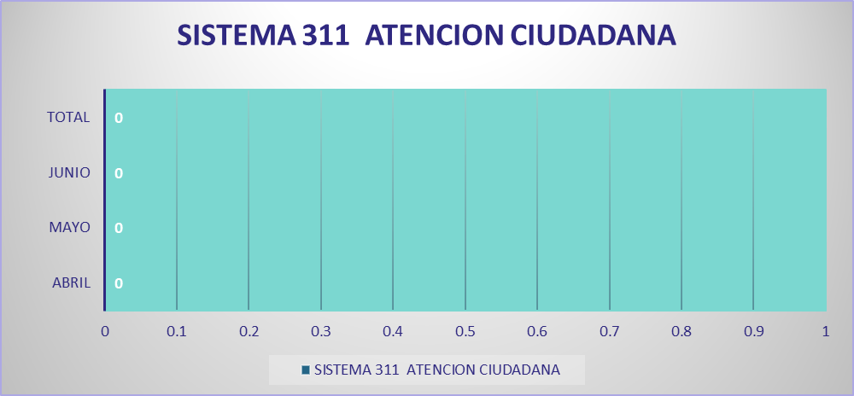
 | Instituto Agrario Dominicano

Solicitudes Recibidas por la OAI Trimestre Abril-Junio 2022

